Лист1
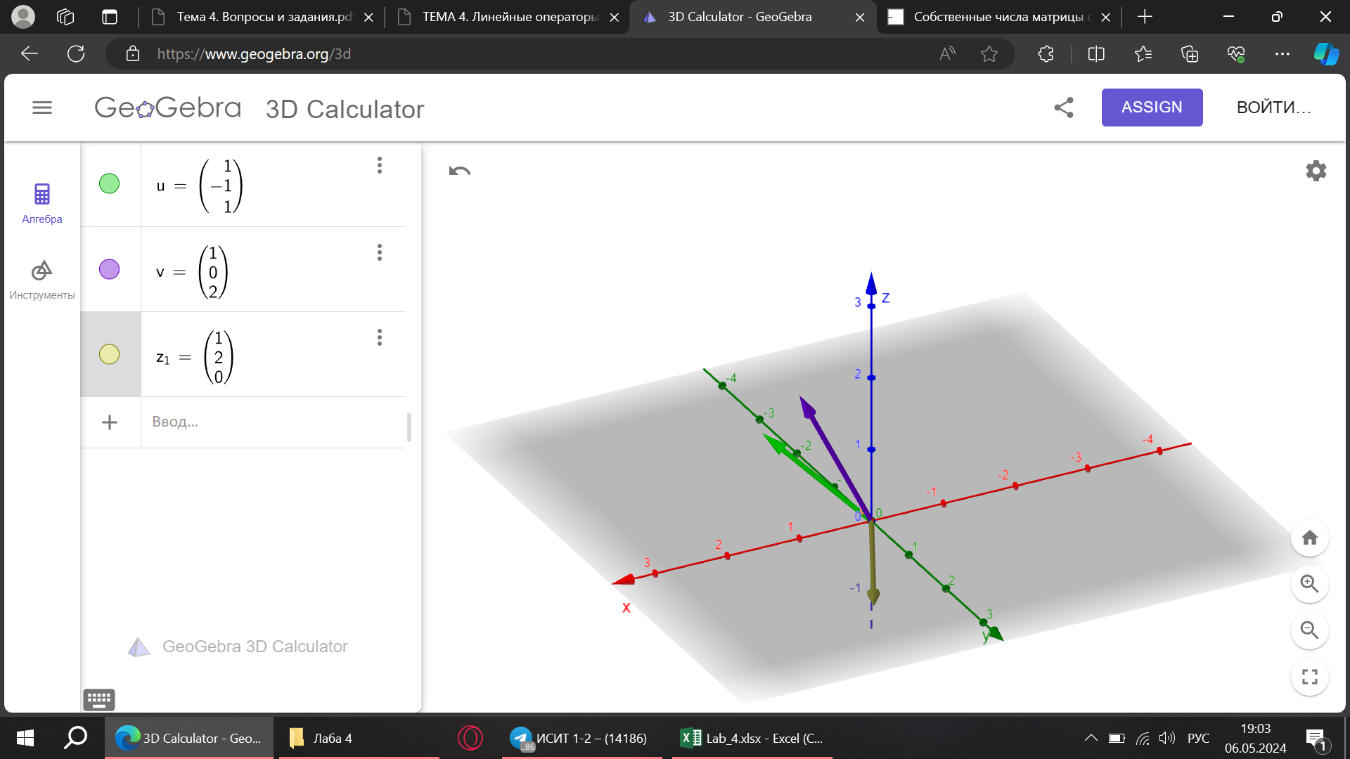
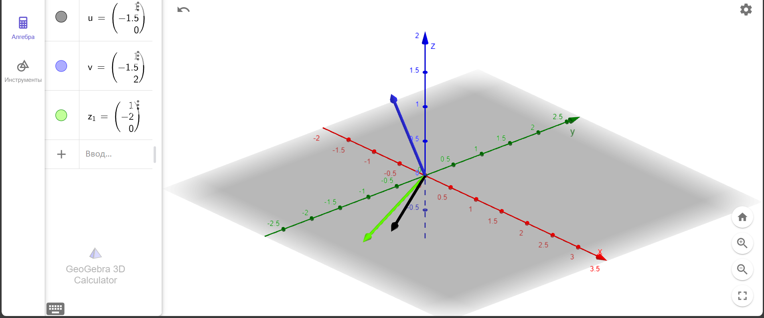
Лабораторная работа № 4

Задание №1

V = | 1 | 0 | 2 |  | U = | 1 | 0 | 2
 | 17 | -2 | 20 |  |  | -1 | -2 | 2
 | -5 | 0 | -6 |  |  | 1 | 0 | 0

A = V * U^(-1) |  |  |  |  | U^(-1) = | 0 | 0 | 1
 |  |  |  |  |  | 0.5 | -0.5 | -1
 |  |  |  |  |  | 0.5 | 0 | -0.5

A = | 1 | 0 | 0
 | 9 | 1 | 9
 | -3 | 0 | -2

Задание №2
Au = U^(-1) * A * U

U^(-1) * A = |  | -3 | 0 | -2 |  | Au = | -5 | 0 | -6
 |  | -1 | -0.5 | -2.5 |  |  | -3 | 1 | -3
 |  | 2 | 0 | 1 |  |  | 3 | 0 | 4

Задание №3

А = |  |  |  |  |  |  |  |  |  | Au =

 | λ1 = | -1 |  | λ2 = | 2 |  | ← Собственные значения

Задание №4 |  |  |  |  |  |  |  |  |  |  |  |  |  |  |  |  | Для Aijk
 |  |  |  |  |  |  |  |  | 1 случай: λ = -1 |  |  |  | 2 случай: λ = 2 |  |  |  | 1 случай: λ = -1 |  |  | 2 случай: λ = 2
Au = | -5 | 0 | -6 | ↔ | -10-λ | -6 | 0 | ↔ | -9 | -6 | 0 |  | -12 | -6 | 0 |  | -6 | -6 | 3 | -5 | -6 | 3
 | -3 | 1 | -3 |  | 18 | 11-λ | 0 |  | 18 | 12 | 0 |  | 18 | 9 | 0 |  | 6 | 6 | -3 | 6 | 3 | -3
 | 3 | 0 | 4 |  | 0 | 0 | -1-λ |  | 0 | 0 | 0 |  | 0 | 0 | -3 |  | -6 | -6 | 3 | -6 | -6 | 0

 |  |  |  |  |  |  |  |  | X1 = | 1 |  |  | X1 = | 1 |  |  | X1 = | 1 |  | X1 = | 1
 |  |  |  | 1 | -1.5 | 7 |  |  | X2 = | -1.5 | x2 |  | X2 = | -2 |  |  | X2 = | 0 | x2 | X2 = | -1
 |  |  |  | 1 | -1.5 | 0 |  |  | X3 = | 0 |  |  | X3 = | 0 |  |  | X3 = | 2 |  | X3 = | 1
 |  |  |  | 1 | -2 | 0
Задание №5

T = | 1 | 1 | 1 |  | T^(-1) = | 0 | 0 | 0.14285714286 |  | T^(-1) * A = |  | 0.42857142857 | 0 | 0.57142857143
 | -1.5 | -1.5 | -2 |  |  | 4 | 2 | -0.14285714286 |  |  |  | -26.428571429 | 2 | -30.571428571
 | 7 | 0 | 0 |  |  | -3 | -2 | 0 |  |  |  | 21 | -2 | 24

 |  | det(T) = | -3.5
 |  |  |  |  |  |  |  |  |  | D = | 4 | 0 | 0
Следовательно: невозможно привести к диагональному виду |  |  |  |  |  |  |  |  |  |  | -243 | -29 | -30
 |  |  |  |  |  |  |  |  |  |  | 192 | 24 | 25 |  |  | через Aijk
Задание №6

